Sheet1
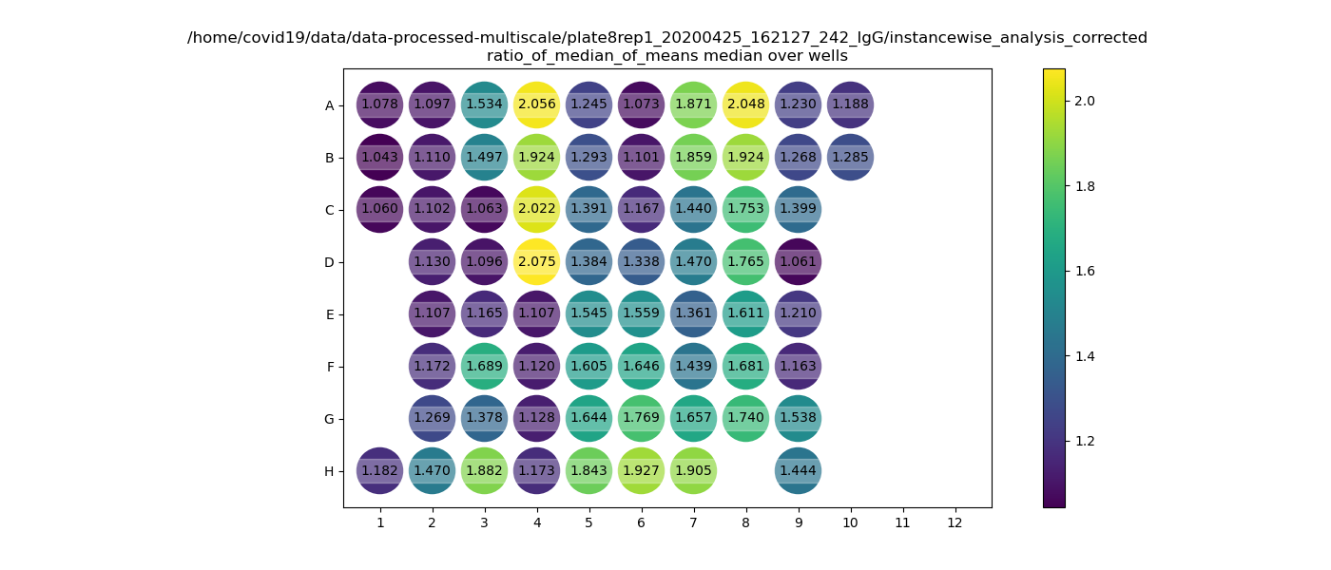
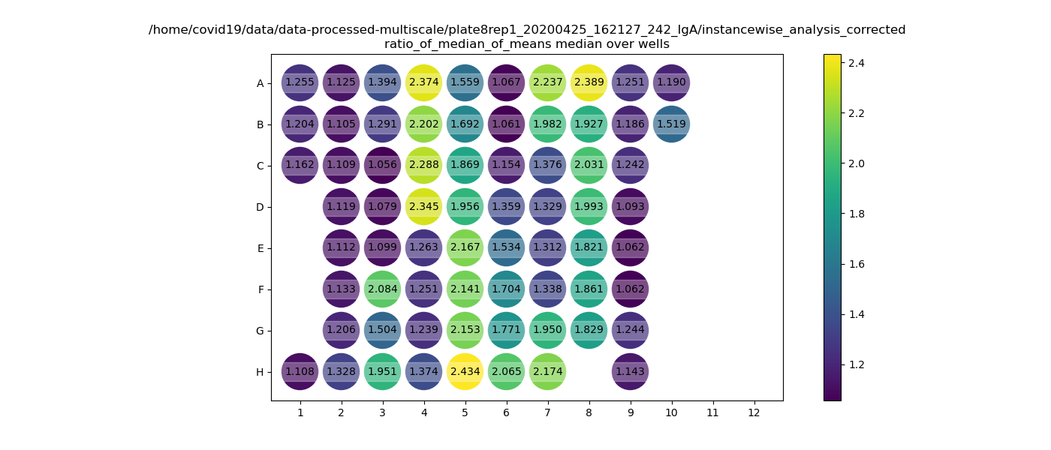
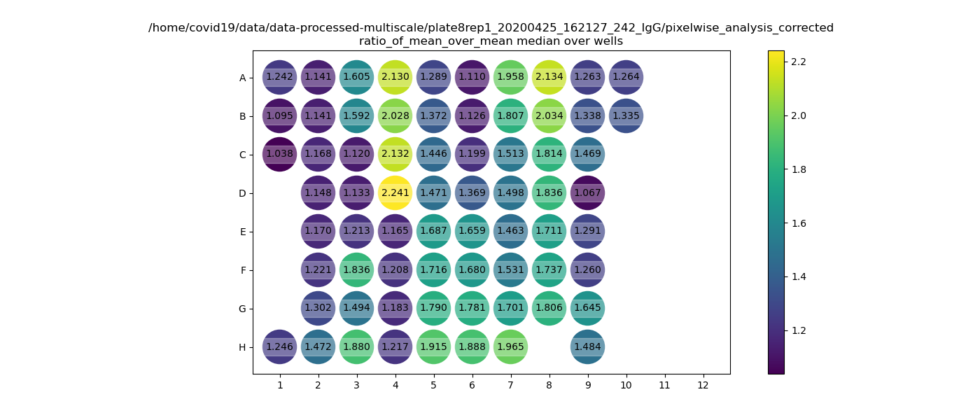
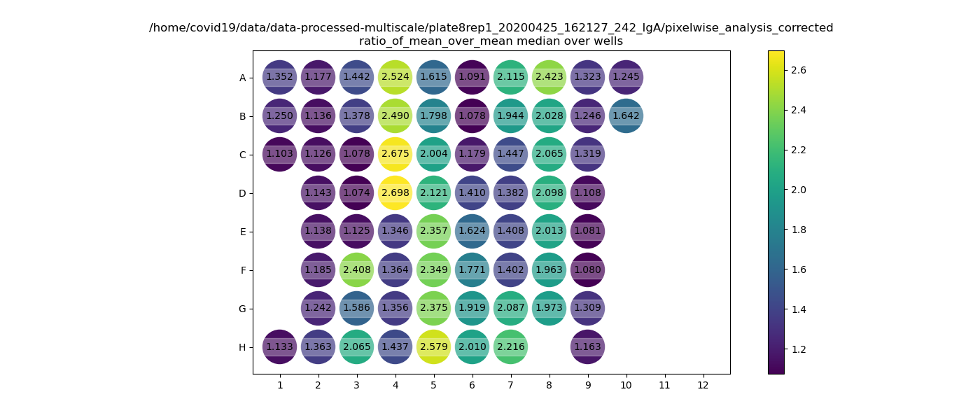
Plate8rep1 | 1 | 2 | 3 | 4 | 5 | 6 | 7 | 8 | 9 | 10 | 11 | 12

A | positive control | C37 | C37 | C31 | C29 | C23 | C23 | C179 | P68 | P76 | x | x
 |  | 20.03.20 | 30.03.20 | 24.03.20 | 22.03.20 | 17.03.20 | 26.03.20 | 07.04.20 | V2022978 | V2022955
B | B2 plate1 IgM A647 | C37 | C37 | C31 | C29 | C23 | C23 | C179 | P69 | P77 | x | x
 |  | 21.03.20 | 31.03.20 | 25.03.20 | 23.03.20 | 18.03.20 | 27.03.20 | 08.04.20 | V2022980 | V2022965
C | G6 plate 3 IgM 647 | C37 | C31 | C31 | C29 | C23 | C233 | C179 | P70 | x | x | x
 |  | 22.03.20 | 18.03.20 | 26.03.20 | 24.03.20 | 19.03.20 | 17.04.20 | 14.04.20 | V2022973
D | X | C37 | C31 | C31 | C29 | C23 | C233 | C179 | P71 | x | x | x
 |  | 23.03.20 | 19.03.20 | 27.03.20 | 25.03.20 | 20.03.20 | 18.04.20 | 15.04.20 | V2022974
E | X | C37 | C31 | C29 | C29 | C23 | C233 | C179 | P72 | x | x | x
 |  | 24.03.20 | 20.03.20 | 18.03.20 | 26.03.20 | 21.03.20 | 19.04.20 | 16.04.20 | V2022975
F | X | C37 | C31 | C29 | C29 | C23 | C233 | C179 | P73 | x | x | x
 |  | 25.04.20 | 21.03.20 | 19.03.20 | 27.03.20 | 22.03.20 | 20.04.20 | 17.04.20 | V2022971
G | X | C37 | C31 | C29 | C29 | C23 | C179 | C179 | P74 | x | x | x
 |  | 26.03.20 | 22.03.20 | 20.03.20 | 30.03.20 | 23.03.20 | 31.03.20 | 20.04.20 | V2022967

H | Sylvias friend | C37 | C31 | C29 | C29 | C23 | C179 | x | P75 | x | x | x
 |  | 27.03.20 | 23.03.20 | 21.03.20 | 31.03.20 | 25.03.20 | 06.04.20 |  | V2022968

rep1 | IgG |  |  |  |  |  |  |  |  |  |  |  | IgA

